Índice


 | Sistema de Divulgação do Resultado da Operação - SDRO
 | Boletim Diário da Operação |  |  | BDO - 31/03/2017

 | ÍNDICE

 | Balanço de Energia
 | 1. | Balanço de Energia - Diário
 | 2. | Balanço de Energia - Acumulado Até o Dia
 |  | Dados Diários Acumulados
 |  | 3. | Submercado Sul
 |  | 4. | Submercado Sudeste
 |  | 5. | Submercado Nordeste
 |  | 6. | Submercado Norte

 | Produção de Energia
 | 7. | Produção Hidráulica por Usina
 | 8. | Produção Térmica por Usina
 | 9. | Produção Eólica por Usina
 | 10. | Motivo do Despacho Térmico
 | 11. | Reserva Girante na Demanda Máxima do SIN

 | Carga e Demanda
 | 12. | Carga Horária por Submercado
 | 13. | Carga Diária por Submercado
 | 14. | Demanda Máxima

 | Integração de Novos Equipamentos e Ocorrências no SIN
 | 15. | Integração de Novos Equipamentos
 | 16. | Principais Ocorrências no SIN

 | Hidrologia
 | 17. | Acompanhamento dos Armazenamentos
 | 18. | Variação de Energia Armazenada
 | 19. | Energia Natural Afluente
 | 20. | Esquemático das Usinas Hidroelétricas do SIN
 |  | Dados Hidráulicos dos Reservatórios
 |  | 21. | Submercado Sul
 |  | 22. | Submercado Sudeste
 |  | 23. | Submercado Nordeste
 |  | 24. | Submercado Norte

13-Carga Diária por Submercardo
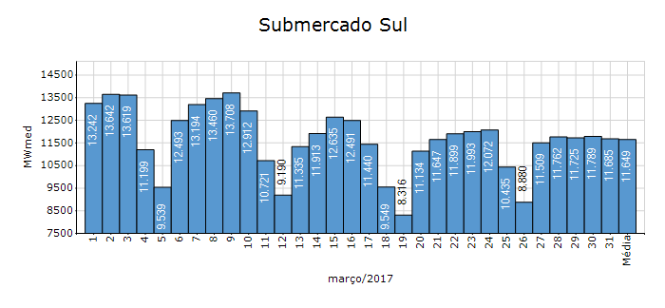
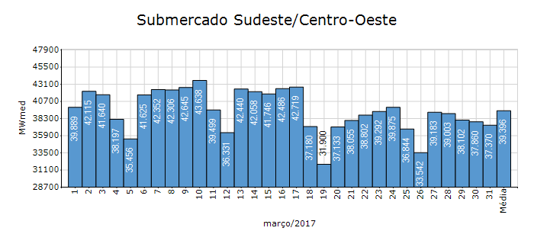
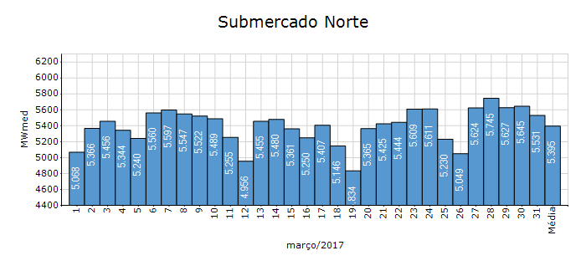
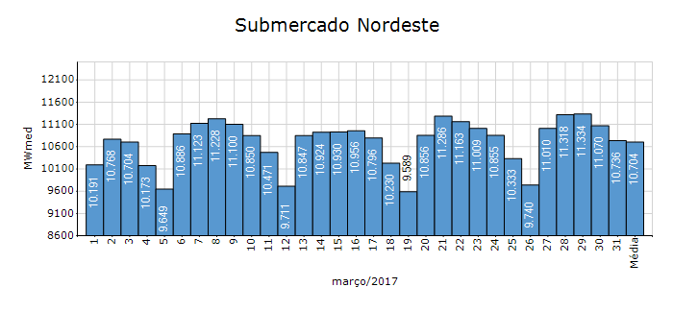
Carga Diária por Submercado

Submercado | GWh no Dia | GWh acumulado no Mês até o Dia | GWh acumulado noAno até o Dia
Sudeste/Centro-Oeste | 896.90 | 29,325.58 | 85,217.07
Sul | 280.39 | 8,668.21 | 25,902.72
Nordeste | 257.82 | 7,967.92 | 22,842.17
Norte | 132.75 | 4,013.32 | 11,264.02
Sistema Interligado Nacional | 1,567.85 | 49,975.04 | 145,225.98

17-Acomp. Armazenamentos
Acompanhamento dos Armazenamentos

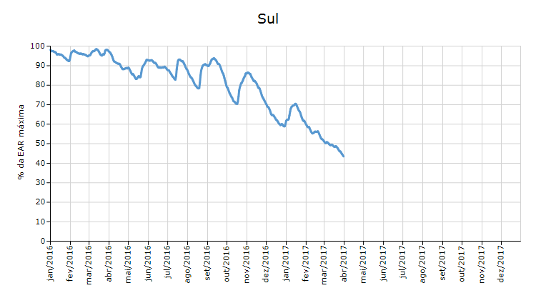

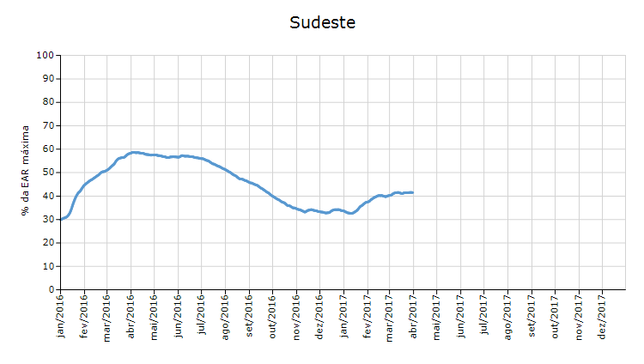

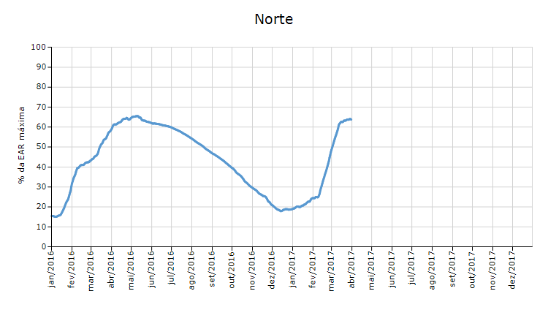

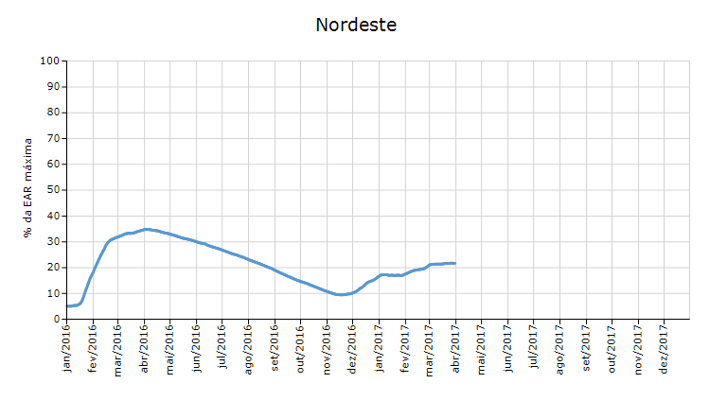

 | Curva de Energia Armazenada Verificada

19-Energia Natural Afluente
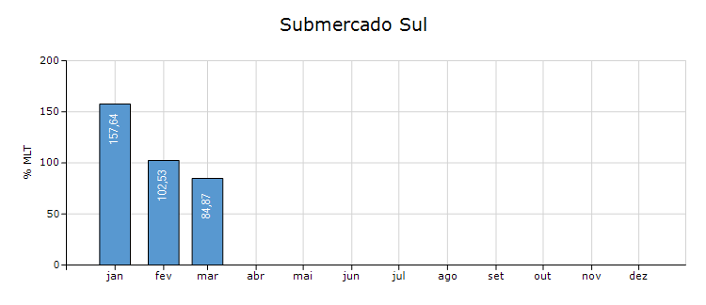
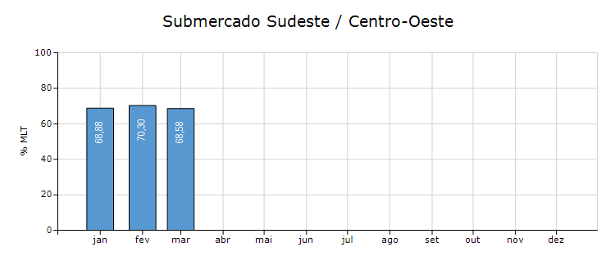
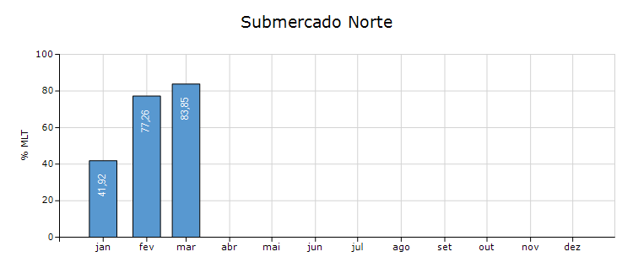
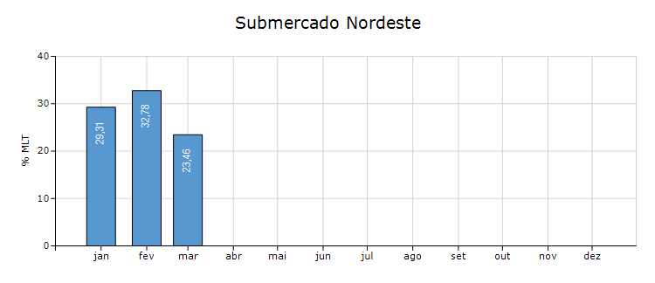
Energia Natural Afluente

Submercado | % MLT no dia | % MLT acumulado no mês até o dia | ENA Bruta (MWmed) no dia | ENA Bruta (MWmed) acumulada até o dia
Norte | 80 | 84 | 13,529 | 14,143
Nordeste | 16 | 23 | 2,397 | 3,423
Sul | 46 | 85 | 3,267 | 5,990
Sudeste/Centro-Oeste | 62 | 69 | 41,337 | 45,947

20-Esquemático Reservatórios
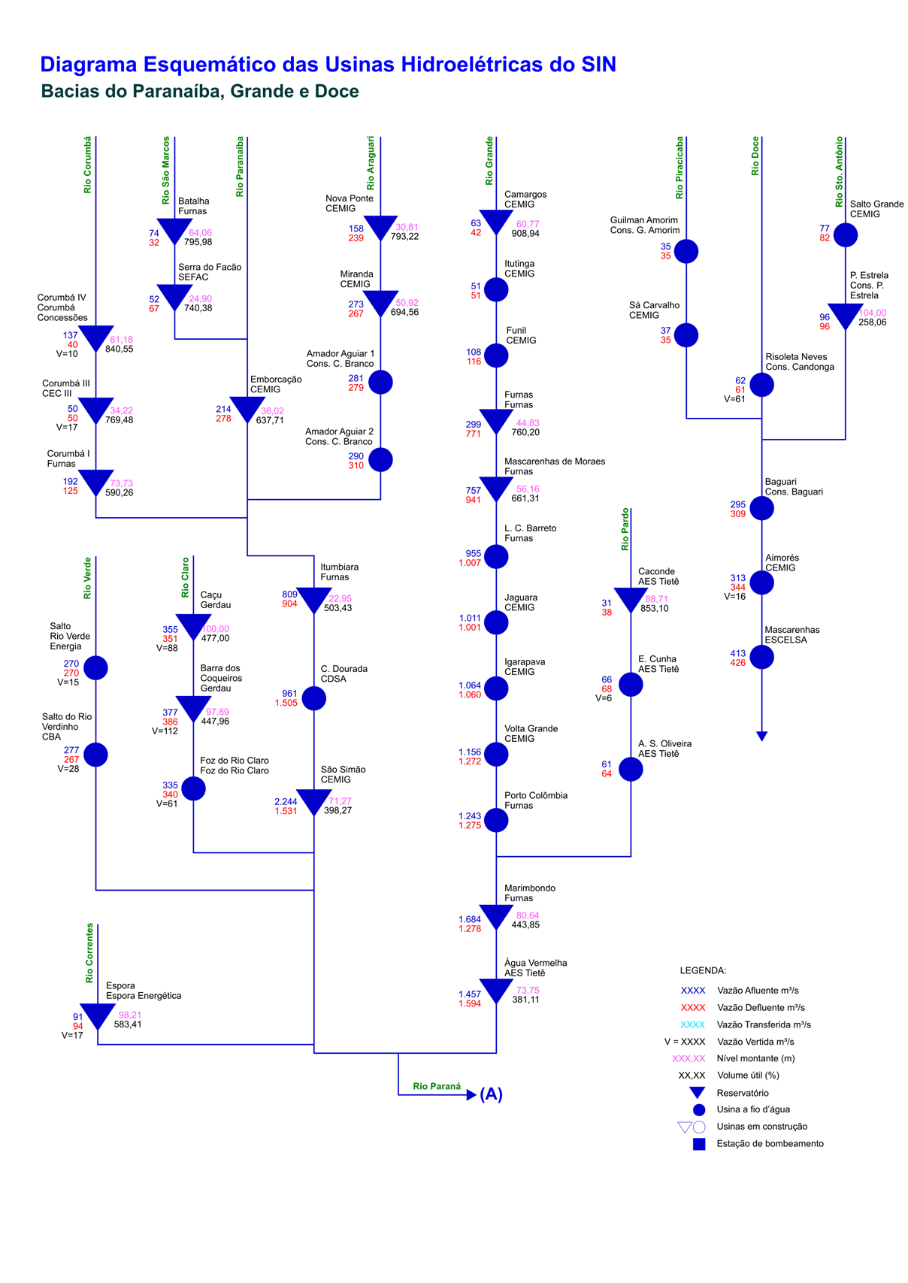
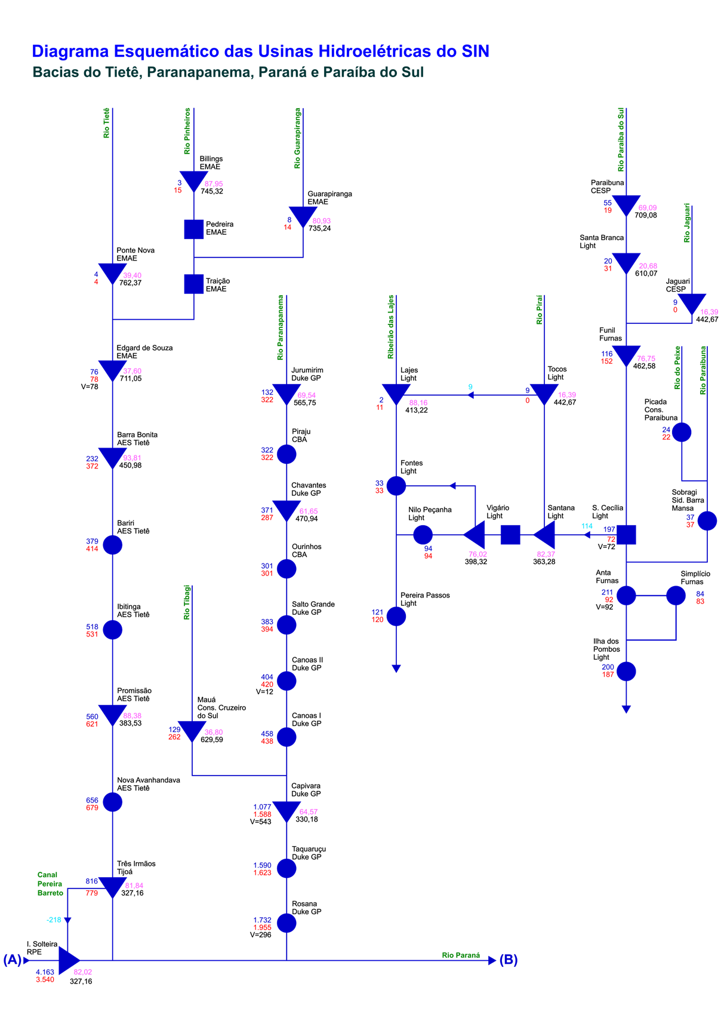
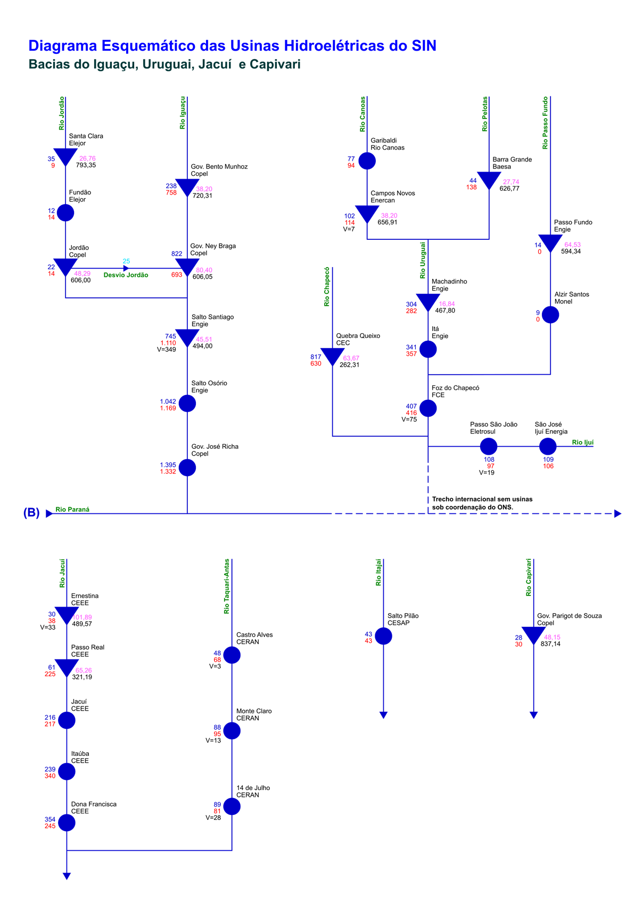
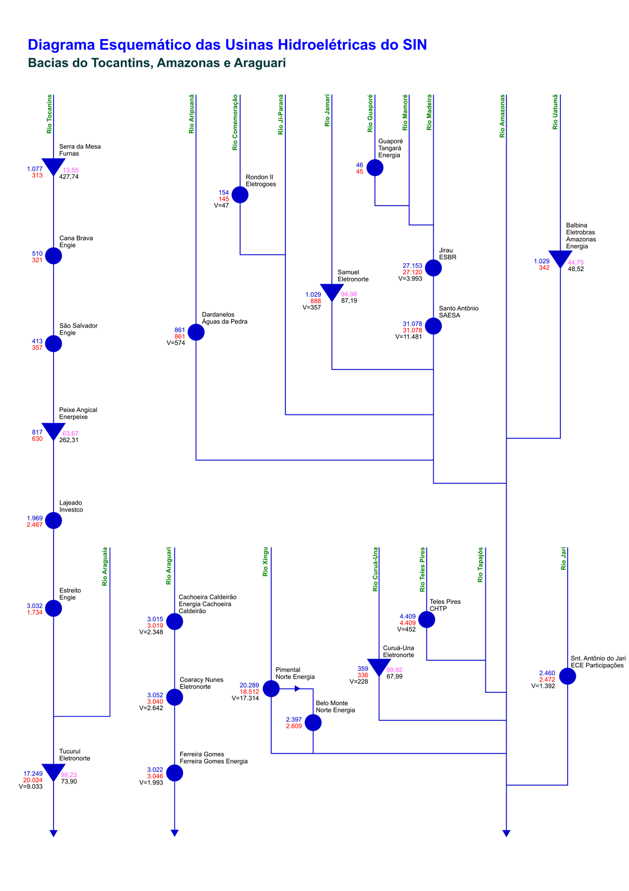
Esquemático das Usinas Hidroelétricas do SIN

